1. Woche
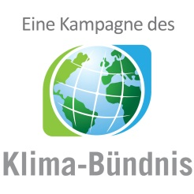

km-Erfassungsbogen
für alle Teilnehmenden, die KEINEN Internetaccount nutzen!

 |  | 1. Woche vom | 2022-05-16 | bis | 2022-05-22

 |  |  | Vor- und Nachname:

 |  |  | Teamname:

 | Anzahl der geradelten Kilometer

 | Tag | Datum | km | Anmerkung
 | 1 | 2022-05-16
 | 2 | 2022-05-17
 | 3 | 2022-05-18
 | 4 | 2022-05-19
 | 5 | 2022-05-20
 | 6 | 2022-05-21
 | 7 | 2022-05-22
 |  | Summe:

 | ACHTUNG: Bitte führen Sie Ihr Radelprotokoll möglichst tagesaktuell. Der Bogen muss einmal wöchentlich im lokalen Koordinationsbüro abgegeben werden.

 | Zutreffendes ankreuzen
 |  | Bei Teamübersichten nur Initialen anzeigen
 |  | Ich bin NICHT damit einverstanden, dass meine Teammitglieder meine erradelten Gesamtkilometer sehen können

 | Pflichtfeld
 |  | Ich stimme den umseitigen Datenschutzinformationen zu

 | Ort, Datum |  |  |  |  | Unterschrift

 | Bitte bis spätestens zum |  |  | 2022-05-26 | abgeben bei bzw. senden an:

 | Oliver Gäbler
 | Kempstr. 1
 | 32457 Porta Westfalica

 | Tel: 0571 791 293

 | E-Mail: stadtradeln@portawestfalica.de

